要望書
...
月 |  |  | 日
...
 |  |  |  |  | 要確認 | 0
...
 |  |  |  |  | 要確認 | 0
...
 |  |  |  |  | 現在の文字数
 |  |  |  |  | 0
◎ 改行は Altキー ＋ Enterキーで行えます。
◎枠は固定されており、幅等を広げることはできません。
◎枠内に収まるように記載してください。
...
 |  |  |  | ）
...
 |  | ）円
 |  | ）円
 |  | ）円
 |  |  |  |  |  | 0
...
 |  | 人
...
 |  |  |  |  | 現在の文字数
 |  |  |  |  | 0

◎ 改行は Altキー ＋ Enterキーで行えます。
◎枠は固定されており、幅等を広げることはできません。
◎枠内に収まるように記載してください。

 |  |  |  |  | 現在の文字数
 |  |  |  |  | 0
...
 |  |  |  |  | 現在の文字数
 |  |  |  |  | 0
...
 |  |  |  |  | 現在の文字数
 |  |  |  |  | 0
◎ 改行は Altキー ＋ Enterキーで行えます。
◎枠は固定されており、幅等を広げることはできません。
◎枠内に収まるように記載してください。
...
 |  |  |  |  | 現在の文字数
...
 |  |  |  |  | 事業内容
 |  |  |  |  | 0

 |  |  |  |  | 数値目標
 |  |  |  |  | 0

 |  |  |  |  | 事業内容
 |  |  |  |  | 0

 |  |  |  |  | 数値目標
 |  |  |  |  | 0
...
これら２つの項目は該当がある場合に記載してください。
 |  |  |  |  | 0
 |  |  |  |  | 0
...
 |  |  |  |  | 0
...
 |  |  |  |  | 現在の文字数
 |  |  |  |  | 0
◎ 改行は Altキー ＋ Enterキーで行えます。
◎枠は固定されており、幅等を広げることはできません。
◎枠内に収まるように記載してください。
...
 |  |  |  |  | 現在の文字数
 |  |  |  |  | 0
...
 |  |  |  | ） | 現在の文字数
 |  |  |  |  | 0

 |  |  |  |  | 現在の文字数

◎ 改行は Altキー ＋ Enterキーで行えます。
◎枠は固定されており、幅等を広げることはできません。
◎枠内に収まるように記載してください。
 |  |  |  |  | 0
...
 |  |  |  | ）
...
 |  |  |  | ） | 現在の文字数
 |  |  |  |  | 0
...
 |  | 月
 | 無
...
 |  |  |  |  | 現在の文字数
 |  |  |  |  | 0

◎ 改行は Altキー ＋ Enterキーで行えます。
◎枠は固定されており、幅等を広げることはできません。
◎枠内に収まるように記載してください。
...
 |  |  |  |  |  |  | 新
 |  |  |  |  |  |  | 既
...
 |  |  |  | )
 |  |  |  | )
 |  |  |  | )
 |  |  |  | )
 |  |  |  | )
 |  |  |  | )
 | 無
...
◎ 改行は Altキー ＋ Enterキーで行えます。
◎枠は固定されており、幅等を広げることはできません。
◎枠内に収まるように記載してください。
...

要望額調書記入の方法・注意事項
要望額調書の作成は別シートの「インプットシート」をご利用ください。
記入の方法及び経費入力の際の注意事項を下記に記載しております。
こちらをご覧になってからインプットシートの入力に進んでください。

入力が必要な部分は赤枠の箇所のみとなります。
それ以外の部分は自動で入力されます。

プルダウンより費目を選択してください。収入やその他経費についても選択可能です。

具体的な積算根拠を記入してください。
※本記載例では、子ども食堂の事業を主とした４つの柱での事業を行う団体の事例を想定したものとなっております。
柱１ 相談員のスキルアップ研修会（全３回）
柱２ 訪問相談・相談会の実施（全９回）
柱３ 子どもと親を対象にした子ども食堂（全４８回）
柱４ 連絡会、報告書の作成

入力をやめる場合は左の数値から順に消してください。

助成金対象経費の場合は、経費を使用する柱立てＮｏを記入してください
単位をプルダウンから選択、もしくは手入力してください。

インプットシートの入力が終わると自動的に以下のように要望額調書に入力されます。

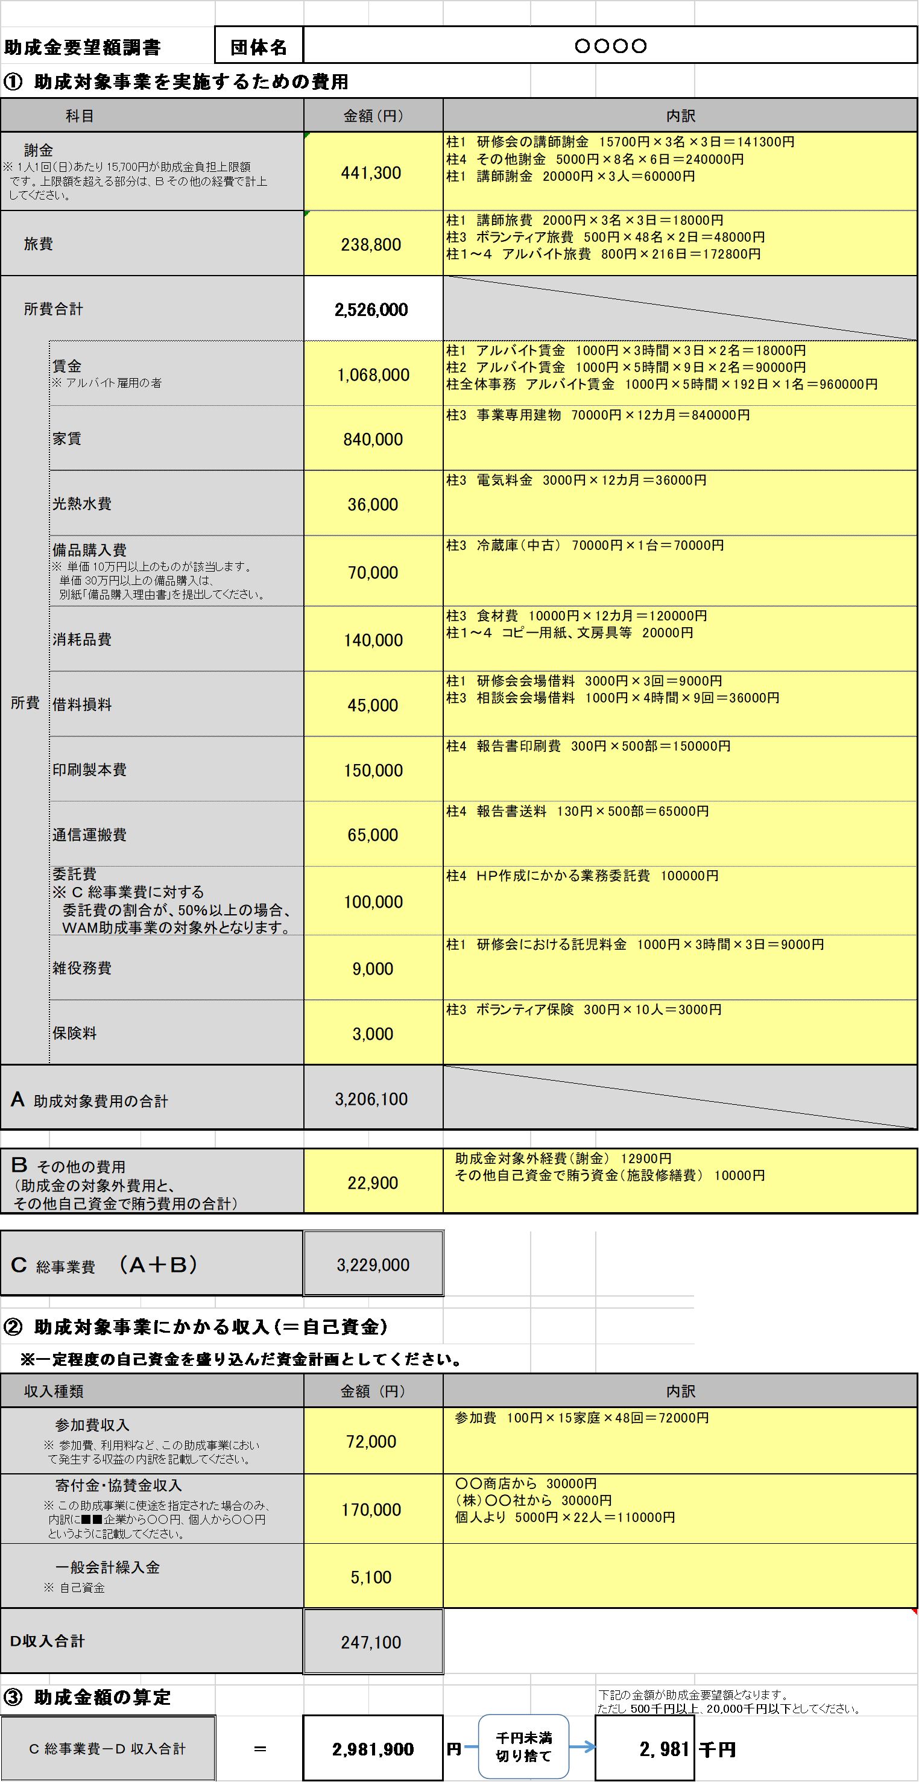

入力の先は赤枠の注意事項にも注意しながら入力してください。

＜メッセージが表示された場合＞
●「Ｂの値 以上としてください」と表示される場合
「Ｂ その他の費用」又は「 Ｄ 収入合計」の金額を調整し、
Ｂ その他の経費 ≦ Ｄ 収入合計 となるようにしてください。

インプットシート
※各費目での注意事項は以下の通りとなります。
またインプットシートでの記入がし難い場合は「助成金要望額調書」の手動記入欄に入力することで、直接入力できます。
〇謝金： 1人1回（日）あたり 15,700円が助成金負担上限額です。上限額を超える部分はその他の経費で計上してください。
〇賃金：アルバイトの賃金のみが対象です。団体役員・職員の賃金は対象外です。
〇備品購入費： 単価 10万円以上のものが該当します。（10万円未満は消耗品費としてください）単価 30万円以上の備品購入は、別シート「備品購入理由書」を提出してください。
〇委託費：総事業費に対する委託費の割合が、50％以上の場合、WAM助成事業の対象外となります。
〇参加費収入：参加費、利用料など、この助成事業において発生する収益の内訳を記載してください。
〇寄付金・協賛金収入：この助成事業に使途を指定された場合のみ、内訳に■■企業から○○円、個人から○○円というように記載してください。
数値 | 単位 |  | 合計
 |  | ＝ | 0 | 円
 |  | ＝ | 0 | 円
 |  | ＝ | 0 | 円
 |  | ＝ | 0 | 円
 |  | ＝ | 0 | 円
 |  | ＝ | 0 | 円
 |  | ＝ | 0 | 円
 |  | ＝ | 0 | 円
 |  | ＝ | 0 | 円
 |  | ＝ | 0 | 円
 |  | ＝ | 0 | 円
 |  | ＝ | 0 | 円
 |  | ＝ | 0 | 円
 |  | ＝ | 0 | 円
 |  | ＝ | 0 | 円
 |  | ＝ | 0 | 円
 |  | ＝ | 0 | 円
 |  | ＝ | 0 | 円
 |  | ＝ | 0 | 円
 |  | ＝ | 0 | 円
 |  | ＝ | 0 | 円
 |  | ＝ | 0 | 円
 |  | ＝ | 0 | 円
 |  | ＝ | 0 | 円
 |  | ＝ | 0 | 円
 |  | ＝ | 0 | 円
 |  | ＝ | 0 | 円
現在までの入力状況
 |  | ＝ | 0 | 円
 |  | ＝ | 0 | 円
 |  | ＝ | 0 | 円
 |  | ＝ | 0 | 円
 |  | ＝ | 0 | 円
 |  | ＝ | 0 | 円
 |  | ＝ | 0 | 円
 |  | ＝ | 0 | 円
 |  | ＝ | 0 | 円
 |  | ＝ | 0 | 円
 |  | ＝ | 0 | 円
 |  | ＝ | 0 | 円
 |  | ＝ | 0 | 円
...

助成金要望額調書
インプットシートによる入力がし難い場合はこちらの手動記入欄をご使用ください。
インプットシート使用の場合は空欄にしてください。
...
 |  |  |  |  |  |  | 手動記入欄
 |  |  | 内訳 |  |  |  | 金額（円） | 内訳
...
インプットシートによる入力がし難い場合はこちらの手動記入欄をご使用ください。
インプットシート使用の場合は空欄にしてください。
インプットシートによる入力がし難い場合はこちらの手動記入欄をご使用ください。
インプットシート使用の場合は空欄にしてください。
Ｃ 総事業費 （Ａ＋Ｂ） |  | 0

② 助成対象事業にかかる収入(＝自己資金)
※一定程度の自己資金を盛り込んだ資金計画としてください。
収入種類 |  | 金額 (円） | 内訳 |  |  |  | 金額（円） | 内訳
参加費収入 ※ 参加費、利用料など、この助成事業におい て発生する収益の内訳を記載してください。 |  | 0
寄付金・協賛金収入 ※ この助成事業に使途を指定された場合のみ、 内訳に■■企業から○○円、個人から○○円 というように記載してください。 |  | 0
一般会計繰入金 ※ 自己資金 |  | 0
Ｄ収入合計 |  | 0

千円未満切り捨て
③ 助成金額の算定 |  |  |  |  | 下記の金額が助成金要望額となります。 ただし 500千円以上、20,000千円以下としてください。
Ｃ 総事業費－Ｄ 収入合計 | ＝ | 0 | 円 | 円 | 0 | 千円
 |  | 0

